Técnicas
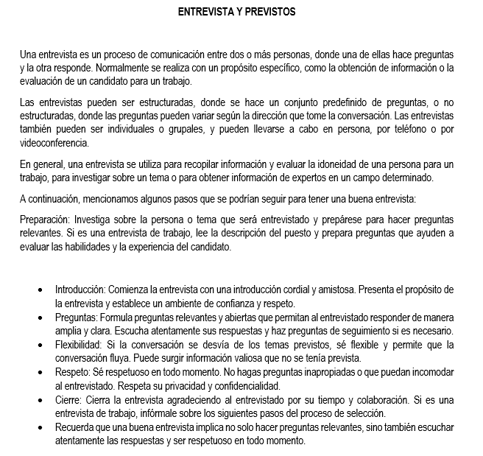
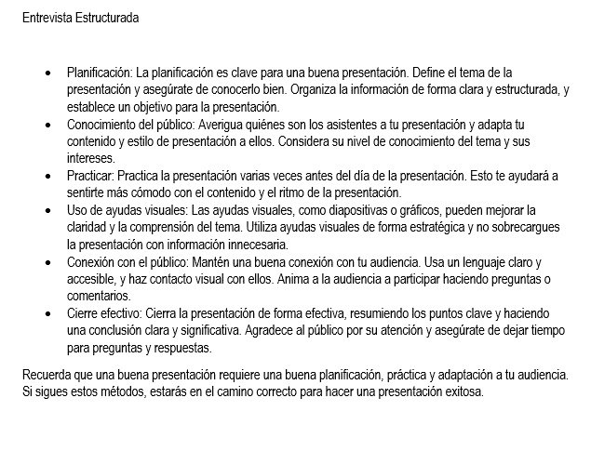
TECH ELECTRONICS
Técnicas de Recolección (Entrevista)

Instrumentos
TECH ELECTRONICS
Instrumentos de Recolección

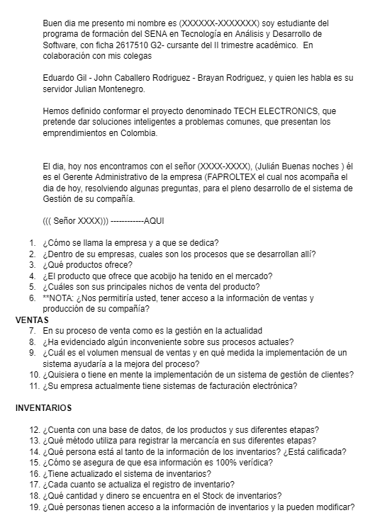

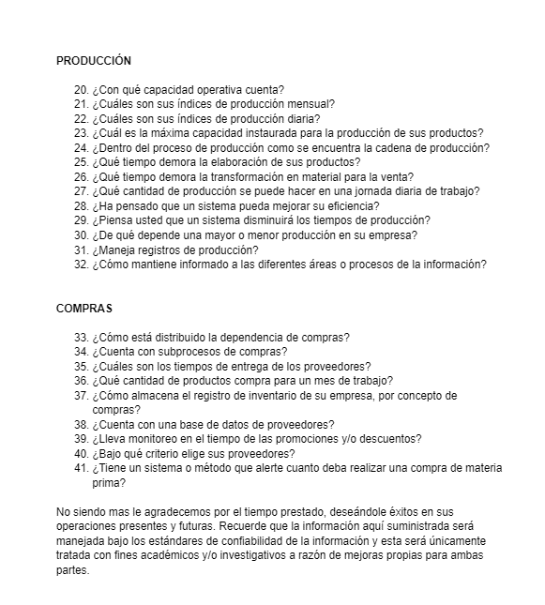

 | LINK

 | Entrevista

